信用交易
融资融券市场交易数据统计(2025-01-14)

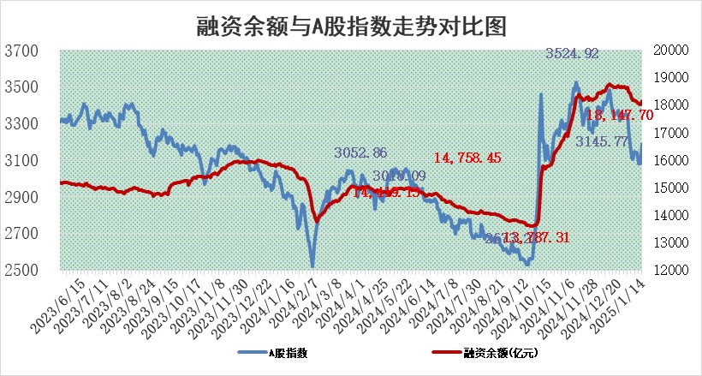
标的证券 | 融资融券余额（亿元） | 融资余额（亿元） | 融券余额（亿元） | 融资买入额（亿元） | 融资融券规模变化（亿元） | 融资余额增幅(‰) | 融券余额增幅(%)
统计数据 | 18,284.91 | 18,147.70 | 99.41 | 1,329.64 | 115.61 | 6.34 | 0.50

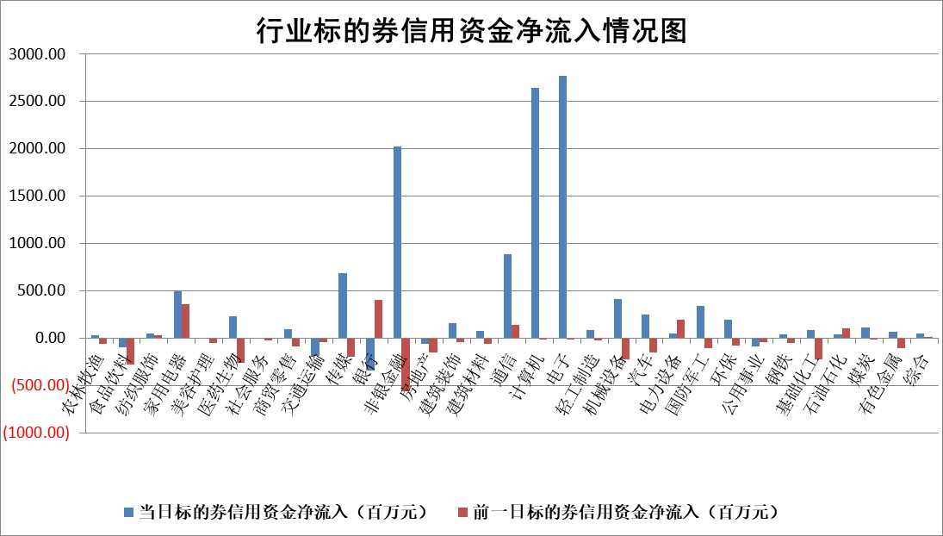

标的基金代码 | 标的基金简称 | 融资余额/市值(%) | 融资余额增幅(%) | 融资买入额/成交金额(%) | （融资余额净增额-融券余额净增额）/市值(‱) | 融券余额降幅(%) | ABS[（融资余额净增额-融券余额净增额）/市值净增额-1](%)
159902 | 华夏中小板ETF | 0.00 | 0.00 | 0.00 | 0.00 | 0.00 | 100.00
159915 | 易方达创业板ETF | 3.73 | -1.41 | 1278038.95 | -5.02 | 23.12 | 101.24
159919 | 嘉实沪深300ETF | 0.63 | -3.33 | 4.69 | -2.14 | 5.41 | 100.82
159920 | 华夏恒生ETF | 32.06 | -0.84 | 10.99 | -27.16 | 0.00 | 114.19
159922 | 嘉实中证500ETF | 0.79 | -1.09 | 7.91 | 1.05 | 12.49 | 99.83
159925 | 南方沪深300ETF | 0.60 | 8.21 | 1.46 | 4.58 | 0.00 | 98.38
159928 | 消费ETF | 2.95 | -1.68 | 1.77 | -5.12 | -7.89 | 102.54
159934 | 易方达黄金ETF | 61.35 | -0.06 | 11.69 | -3.96 | 0.00 | 97.59
159939 | 全指信息技术ETF | 1.11 | 0.70 | 7.38 | -0.29 | -128.13 | 100.06
159940 | 全指金融地产ETF | 0.40 | -0.06 | 0.00 | -0.03 | 0.00 | 100.01
159995 | 半导体芯片ETF | 2.66 | 0.39 | 456.42 | 0.58 | -5.43 | 99.83
159997 | 天弘中证电子ETF | 1.99 | 1.36 | 2.31 | 2.63 | -4.73 | 99.42
159998 | 天弘中证计算机主题ETF | 0.81 | 1.15 | 0.12 | -0.43 | -5.67 | 100.08
510050 | 华夏上证50ETF | 2.54 | -0.30 | 200.74 | -0.87 | -5.94 | 100.62
510180 | 华安上证180ETF | 0.52 | -0.35 | 1.21 | -0.49 | -54.02 | 100.22
510880 | 华泰柏瑞红利ETF | 0.75 | -10.26 | 4.45 | -9.32 | -242.28 | 104.99
510900 | 易方达恒生H股ETF | 35.67 | -0.33 | 8.58 | -11.70 | 0.00 | 106.00
511010 | 5年期国债ETF | 3.50 | 3.79 | 0.13 | 12.77 | 0.00 | 150.22
511380 | 可转债及可交换债券ETF | 1.44 | -5.16 | 21.69 | -7.81 | 0.00 | 106.00
512000 | 全指证券ETF | 6.98 | -1.84 | 23.23 | -13.56 | -3.06 | 104.55
512010 | 沪深300医药卫生ETF | 8.05 | -1.17 | 46.13 | -9.80 | -2.33 | 105.70
512070 | 沪深300非银ETF | 2.78 | 0.71 | 248.46 | 1.90 | -3.39 | 99.67
512400 | 南方中证申万有色金属ETF | 4.02 | -0.11 | 0.83 | 0.88 | 9.00 | 98.12
512580 | 广发中证环保产业ETF | 1.01 | 5.91 | 0.34 | 5.61 | 0.00 | 98.05
512660 | 国泰中证军工ETF | 3.10 | -1.79 | 12.61 | -5.08 | 5.84 | 101.39
512800 | 华宝中证银行ETF | 6.60 | -1.13 | 1.13 | -10.28 | -12.57 | 112.01
512980 | 广发中证传媒ETF | 2.60 | 42.31 | 656.77 | 77.55 | 2.49 | 88.92
515030 | 华夏中证新能源汽车ETF | 2.18 | -2.17 | 3.21 | -5.47 | -5.60 | 101.59
515050 | 华夏中证5G通信主题ETF | 1.15 | 5.07 | 11.99 | 5.17 | -8.41 | 98.82
515070 | 华夏中证人工智能ETF | 3.61 | 4.18 | 15.55 | 14.48 | 0.00 | 96.52
标的股票比较指标 |  | 融资余额/流通A股市值(%) | 融资余额增幅(%) | 融资买入额/成交金额(%) | （融资余额净增额-融券余额净增额）/流通A股市值(‱) | 融券余额降幅(%) | ABS[（融资余额净增额-融券余额净增额）/流通A股市值净增额-1](%)
前十名标的个股 |  | 鹏都农牧 | 蓝思科技 | 安杰思 | 远达环保 | 嘉和美康 | 长华化学
 |  | 东旭光电 | 浙江荣泰 | 遥望科技 | 恒辉安防 | 瑞联新材 | 中国移动
 |  | 威创股份 | 东鹏饮料 | 科威尔 | 兆日科技 | 振华股份 | 侨源股份
 |  | 海印股份 | 远达环保 | 致远互联 | 浙江荣泰 | 科瑞技术 | 南王科技
 |  | 广汇汽车 | 牧高笛 | 牧高笛 | 神剑股份 | 蓝盾光电 | 珠江啤酒
 |  | 首航高科 | 肇民科技 | 国网英大 | 信音电子 | 海达股份 | 信质集团
 |  | 超华科技 | 恒辉安防 | 永冠新材 | 润欣科技 | 阿拉丁 | 雅化集团
 |  | 联络互动 | 微电生理 | 深圳机场 | 赢时胜 | 复旦张江 | 华昌化工
 |  | 爱康科技 | 雷柏科技 | 西点药业 | 夏厦精密 | 中红医疗 | 万控智造
 |  | 长江健康 | 兆日科技 | 聚石化学 | 嘉曼服饰 | 德尔玛 | 宏润建设
后十名标的个股 |  | 普利制药 | 万控智造 | 藏格矿业 | 万控智造 | 亚厦股份 | 特宝生物
 |  | 世纪华通 | 英特科技 | 爱柯迪 | 英特科技 | 四川成渝 | 上海艾录
 |  | 观典防务 | 思林杰 | 毕得医药 | 朗威股份 | 陕鼓动力 | 亚香股份
 |  | 卓朗科技 | 来伊份 | 深康佳A | 果麦文化 | 尤洛卡 | 森马服饰
 |  | 凯撒文化 | 福光股份 | 纳睿雷达 | 思泰克 | 天成自控 | 鸿日达
 |  | 惠程科技 | 青木股份 | 梦网科技 | 青木股份 | 苏州科达 | 信音电子
 |  | 盛屯矿业 | 信质集团 | 普利制药 | 思林杰 | 联美控股 | 浙江荣泰
 |  | 江苏舜天 | 川恒股份 | 世纪华通 | 岱勒新材 | 四创电子 | 嘉曼服饰
 |  | 广电网络 | 申通快递 | 观典防务 | 湘油泵 | 安泰科技 | 东阳光
 |  | 东旭蓝天 | 康为世纪 | 卓朗科技 | 博汇科技 | 尔康制药 | 海光信息
说明：1.以上普通交易数据和信用交易数据皆以交易日收盘后数据为基准；2.上述标的证券总数据只计算标的证券市场总数据，不包括从标的证券中调出去标的证券数据，所以与交易所公布的总值略有不同； 3.上述行业采用申万一级行业分类；4.以上标的基金和标的个股中比较的6个指标值中：前5个（从左至右）为正向指标，值越大排名越靠前；第6个为逆向指标，值越小，排名越靠前；5.第6个指标中ABS[]表示求绝对值，其主要用于考量信用资金相对净流入对股价相对净变化的贡献程度；6.数据来源：wind，交易所。

 |  |  |  | 证券代码 | 新增融资余额 | 融资买入额 | 融资买入增幅前10
 |  | 1 | 西部建设 | 002302 | 80643953 | 177472374 | 41%
 |  | 2 | 天键股份 | 301383 | 27855096 | 56831811 | 39%
 |  | 3 | 井松智能 | 688251 | 7040854 | 13763946 | 27%
 |  | 4 | 国电电力 | 600795 | 116116226 | 151740647 | 23%
 |  | 5 | 华立科技 | 301011 | 9342856 | 31199107 | 23%
 |  | 6 | 捷邦科技 | 301326 | 9066090 | 22350547 | 22%
 |  | 7 | 海利尔 | 603639 | 19864834 | 35520613 | 20%
 |  | 8 | 华研精机 | 301138 | 7597460 | 13339451 | 16%
 |  | 9 | 鹏辉能源 | 300438 | 83773067 | 304558811 | 16%
 |  | 10 | 建科股份 | 301115 | 7106455 | 29879412 | 15%

